Mai
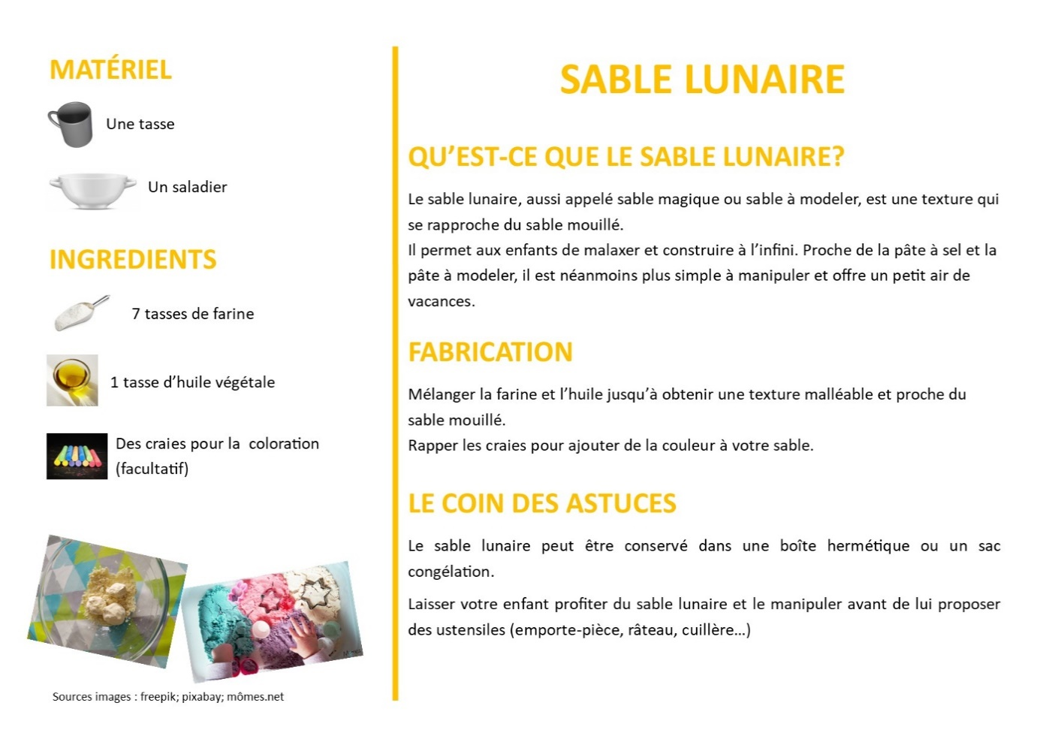
Quand | Type | Titre | Quoi | Texte de presentation | lien diffusé ou site mis en avant | Autre | validation DV
Mercredi 6 | Article Famille | | FAMILLE | NUMERIQUE | | Diffusion article numérique et petite enfance | « Que ce soit le téléphone, la tablette, la télévision… les écrans font partie du quotidien de la plupart des familles…les enfants les aiment beaucoup. Les écrans devraient toutefois être utilisés avec modération... » Continuez l’article ;) | https://naitreetgrandir.com/fr/etape/1_3_ans/jeux/fiche.aspx?doc=ecrans-jeunes-enfants-television-ordinateur-tablette |  | ok
Jeudi 7 | Visite virtuelle | | VISITE VIRTUELLE | | Visite de la galerie du Louvre " L'art du Pouvoir" | La Petite Galerie du Louvre propose une visite virtuelle qui s’intéresse ainsi aux codes de représentation du pouvoir politique, depuis l’Antiquité jusqu’à nos jours. | https://petitegalerie.louvre.fr/visite-virtuelle/saison3/ |  | ok
Vendredi 8 | Site participatif de médiation à la programmation | | PROGRAMMATION | INITIATION | | Mise en avant du site scratch | Vous avez envie d’initier votre enfant à la programmation ?d’animations…programmable via des blocs de couleurs.SCRATCH est utilisé en milieu scolaire chez les primaires dans la majorité des établissements de France. | https://scratch.mit.edu |  | ok
Samedi 9 | Documentaire | | DOCUMENTAIRE | DEMOCRATIE | lien vers le documentaire "Démocratie(s)?" | La démocratie dans notre quotidien et à toutes les echelles. En France et ailleurs, Film de Henri POULAIN, julien GOETZ et Sylvain LAPOIX, réalisé par henri POULAIN - 2018 | https://www.youtube.com/watch?v=RAvW7LIML60&t=176s |  | ok
Lundi 11 | Jeux famille | | FAMILLE | EDUCATION | JEUX EN LIGNE| | Lien vers un site éducatif pour les 3-10 ans | Découvrez ce site de jeux éducatifs pour vos enfants de 3 à 10 ans. Conjugaison, grammaire, mathématique… Il y a tout ce qu'il faut pour que votre enfant apprenne en s'amusant | https://jeux.ieducatif.fr/ |  | ok
Mardi 12 | Cinéma | | CINEMA | A PARTIR DE 14 ANS | | mise en avant du de l'association "La Cinemathèque Française " | L'association " La cinémathèque Française" propose des films sur de multiples thématiques, des conférences, des leçons de cinéma, … Ayant fermée ses portes le 13 mars, elle ouvre tous les soirs la salle "HENRI", du nom de son fondateur Henri LANGLOIS. Soyez curieux ! Soyez curieuses ! | https://www.cinematheque.fr/henri/ |  | ok attention à l'orthographe. Merci
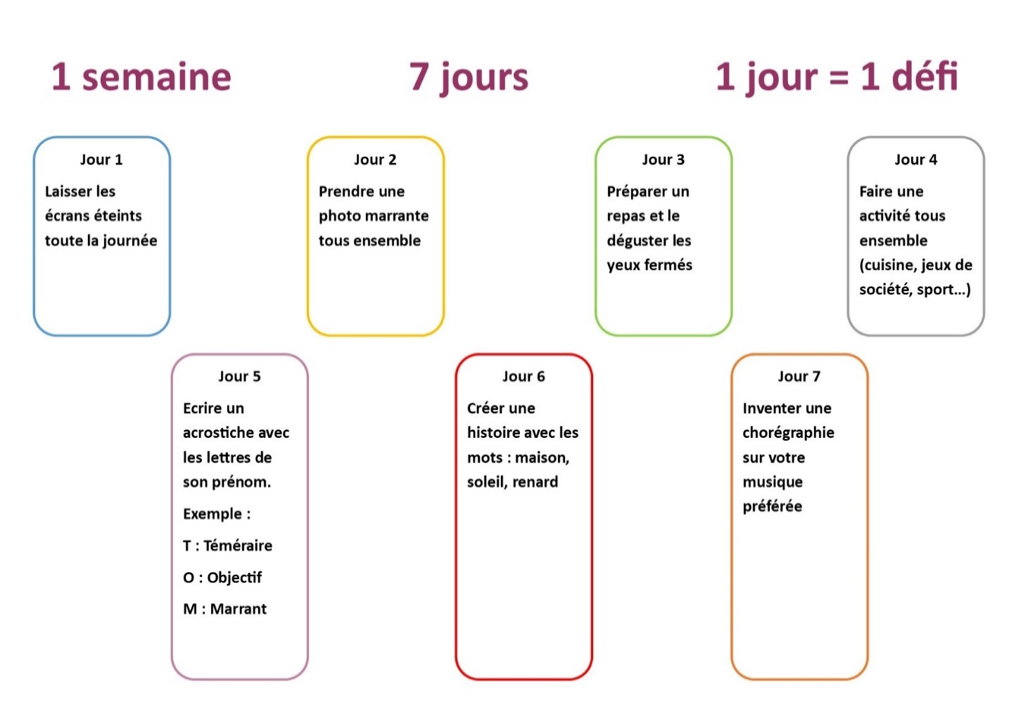
Mercredi 13 | Famille / Bricolage | | FAMILLE | BRICOLAGE | SABLE LUNAIRE| | Fiche activité manuelle | Réalisez du sable lunaire avec votre ou vos enfants. Cela vous donnera un avant-goût des plages :) N'oubliez pas de nous faire partager votre création en photo |  | Photo : voir à droite | ok
Jeudi 14 | Article Jeux Vidéos | | FAMILLES | NUMERIQUE | JEUX VIDEO| | Article presse | « La pratique excessive des jeux vidéo, un mode d’expression pour l’adolescent » par Vanessa LALO, psychologue clinicienne spécialiste des pratiques numériques. | https://vanessalalo.com/la-pratique-excessive-des-jeux-video-un-mode-dexpression-pour-ladolescent/ |  | ok
Vendredi 15 | Plateforme MOOC | | ENSEIGNEMENT | LIBRE | | lien vers la plateforme FUN MOOC | FUN-MOOC est un Groupement d'Intérêt Public (GIP) co-financé par le Ministère de l’enseignement supérieur, de la recherche, et de l’innovation, et les établissements membres, Ces cours sont mis à disposition gratuitement des internautes qui y trouvent matière à satisfaire leur curiosité, approfondir des sujets d’intérêt, ou initier une démarche d’auto-formation | https://www.fun-mooc.fr/
Samedi 16 | Relais partenaire | | SAUMUR | EVENEMENT | FESTIVAL JEUNE TALENT | | Diffusion live Festival Jeunes Talents | A conditions exceptionelles, festival exceptionnel ! Le Festival Jeunes Talents se produit en ligne cette année, découvrez les multiples talents que vous résevent cette 9ème édition ! | Lien généré samedi 16 Mai, en direction de la page Labo Citoyen du service de Democratie Participative
Lundi 18 | Famille / Défis | | FAMILLE | DEFIS | | Fiche de 7 défis à relever en famille | Vous avez une semaine pour réaliser ces défis en famille. Faites-nous partager vos réussites ! |  | Photo : voir à droite | "partager nous vos réussites" = pas français. "faites-nous partager vos réussites" c'est mieux non !
Mardi 19 | Cinéma et partage | | STOPMOTION | FAMILLE | | Initiation au film d'animation | Vous souhiatez apprendre à réaliser des courts-métrages d’animation et les partager sur les réseaux sociaux ? Benshi vous propose un tutoriel et de partager vos créations via sa page Facebook. | https://drive.google.com/file/d/1dRmDhfvB-iKoTqZC0CE8O7wB-tj8UMTa/view?fbclid=IwAR2KB08ZEBtPBIIZIqmn8MgXQ-GbBdHPZCIXIXYF3mBZ6ltoxrI94GujpOc |  | ok merci de ne pas tutoyer vos interlocuteurs.
Mercredi 20 | Chanson | | FAMILLE | CHANSON | GESTES BARRIERES | | Chanson à destination des enfants pour mieux comprendre les gestes barrières | Quoi de mieux qu'une chanson pour expliquer les gestes barrières à vos enfants ? Découvrez Corona Minus, d'Aldebert | https://www.youtube.com/watch?v=0MHnjZ0qvbw
Jeudi 21 | Documentaire | | SERIE DOC | ECONOMIE | lien vers la serie documentaire "Travail - Salaire - Profit" | Gérard MORDILLAT et Bertrand ROTHÉ interrogent des chercheurs internationaux sur les concepts fondamentaux de l’économie. | https://www.arte.tv/fr/videos/083305-002-A/travail-salaire-profit-emploi/
Vendredi 22 | Compostage | | COMPOSTAGE | | Conseils pour l'installation et l'entretien d'un composteur à la maison | Le printemps est la période idéal pour installer un composteur dans son jardin. Retrouvez toutes les informations et les conseils sur le site de Kyrielle, anciennement Saumur Agglo Propreté. | https://www.saumur-aggloproprete.fr/compostage/
Samedi 23 | Cinéma | | FAMILLE | COURTS-METRAGES| | Lien vers le site " Films-pour-enfants" | Films-pour-enfants.com est une plateforme de courts-métrages ludo-éducatif. Créée par un collectif d’enseignants et de professionnel(le)s du cinéma, ils se donnent avec cette plateforme 3 missions principales : - Rassembler les acteurs de l’éducation et du cinéma. - Favoriser l’égalité d’accès aux films pour les enfants du monde entier. - Faire vivre un cinéma jeune public de qualité. | https://www.films-pour-enfants.com/index.html |  | ok peut être le début d'un travail autour du cinéma à Saumur avec d'autres.
Lundi 25 | Entretien | | FAMILLE | NUMERIQUE | | Interview de Vanessa LALO | « Enfants youtubeurs : est-ce bien raisonnable ? » par Vanessa LALO, psychologue clinicienne spécialiste des pratiques numériques. | https://vanessalalo.com/enfants-youtubeurs-est-ce-bien-raisonnable/ |  | ?
Mardi 26 | Famille / Parentalité | | FAMILLE | PARENTALITÉ | INTERVIEW| | Interview d'Isabelle FILLIOZAT | Interview d'Isabelle Filliozat, psychothérapeute, écrivaine et conférencière spécialiste de la parentalité positive. | https://www.youtube.com/watch?v=Z6VfJX3xY6A |  | ok
Mercredi 27 | Famille / Bricolage | | FAMILLE | BRICOLAGE | FETE DES MERES| | Lien vers un site pour réaliser une carte pop-up | La Fête des Mères approche ! Réalisez cette jolie carte pop-up et offrez là à votre maman. Bonne fête à toutes les mamans ! Faites-nous partager vos cartes. | http://www.lesmamanswinneuses.com/Billet-diy-carte-pop-up-bonne-fete-maman.html |  | fêtes des mères, pas des mamies ! Revoir remarque sur "nous partager" ci-dessus.
Jeudi 28 | Livre Audio | | FAMILLE | LIVRE AUDIO | | Lien vers l'association " Des lirvres a lire et à entendre" | Vous aimez écouter des histoires ? Découvrez de nombreux livres audio téléchargeables gratuitement sur le site : | http://www.litteratureaudio.com/ |  | ok
Vendredi 29 | Documentaire | | DOCUMENTAIRE | SECURITE | lien vers le documentaire "7 milliards de suspects" | Aujourd'hui, plus de 500 millions de caméras sur la planète offrent aux autorités la capacité de nous surveiller, à peu près partout et à chaque instant. Les grandes puissances se sont lancées dans une course aux technologies de surveillance. Dorénavant, le perfectionnement de l'intelligence artificielle valide l'idée d'un regard total. Aux États-Unis, les forces de police utilisent la reconnaissance faciale pour identifier les suspects. En Chine, les caméras peuvent repérer les criminels de dos, à leur simple démarche. En France, la police utilise des caméras intelligentes qui analysent les émotions et les comportements des passants. Marquée par l'attentat au camion du 14 juillet 2016, qui a fait 86 morts et s'est produit en dépit des 2 000 caméras scrutant la ville, Nice se situe désormais à l'avant-garde de l'expérimentation. | https://www.arte.tv/fr/videos/083310-000-A/tous-surveilles-7-milliards-de-suspects/ | La fête des voisins 2020 à été décalée au 18 Septembre 2020. A garder en tete pour envisager quelque chose avec l'AG | ?
Samedi 30 | Site | | FAMILLE | SITE RESSOURCE | | Site ressource pour les parents du département | Le site parents49 est un lieu ressource pour tous les parents du Maine-et-Loire. Vous y trouverez des activités, des articles et des réponses à vos questions. | https://parents49.fr/

Juin
Quand | Type | Titre | Quoi | Texte de presentation | lien diffusé ou site mis en avant | Autre | validation DV
2020-06-02 | Service civique | | SERVICE CIVIQUE | UNIS-CITE | | Diffusion du lien de réunion d'information Unis Cité | La prochaine réunion d’information d'Unis Cités concernant le service civique aura lieu par visio conférence le mercredi 3 juin à 14h00 Le mot de passe pour se connecter à la session est disponible dès maintenant en contactant la MJC de Saumur ou en laissant un commentaire sous cette publication ( envoi du MDP à midi le jour même sur le profil) | https://www.uniscite.fr/antenne/saumur/ |  | ok
2020-06-03 | Article | | FAMILLE | ARTICLE | RELATION FRERES ET SOEURS| | Article sur les relations familiales notamment au sein de la fratrie | "L’influence de nos frères et sœurs est bien plus grande que nous l’imaginons. Ce que nous avons partagé dans l’enfance nous imprègne tous profondément. Entre fusion et rivalité, la fratrie construit notre identité.", Laurence Lemoine | https://www.psychologies.com/Famille/Relations-familiales/Soeurs-Freres/Articles-et-Dossiers/Freres-et-saeurs-entre-fusion-et-rivalite/La-fratrie-construit-notre-identite |  | ok
2020-06-04 | Numérique | | INFORMATIQUE | COMMENT REALISER UN CV | | Comment réaliser un cv. | Vous avez besoin de réalisez un CV mais n'avez aucune idée de comment faire, "Le Parisien" vous conseille dans son artice "Comment faire un cv avec Word ?" | http://www.leparisien.fr/guide-shopping/pratique/comment-faire-un-cv-avec-word-19-11-2019-8196618.php |  | ok
2020-06-05 | Livres | | FAMILLE | LIVRES | APPRENTISSAGE DE LA LECTURE| | Livres faciles à lire pour les grandes section/CP | Découvrez 10 livres faciles à lire pour vos enfants qui débutent la lecture. Ces petites histoires rocambolesques leur feront passer un bel été… | https://www.je-suis-papa.com/livres-pour-apprendre-a-lire-aux-enfants/ |  | ok
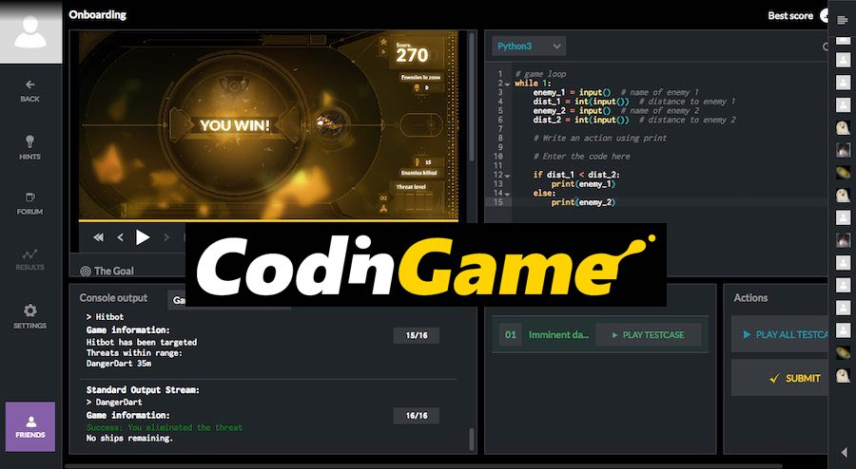
2020-06-06 | Site interactif | | EXPERIENCE | NAVIGATION INTERNET | DARK PATTERNS | Lien vers le micro site experimental de Zeva ZAIKOV | Zeva ZAIKOV est un developpeur web qui a créé un micro site pour montrer à quel point la navigation web est devenue lourde et inergonomique voir trompeuse sur certains sites. Comptez le nombres de clics à effectuer avant d'acceder au contenu ! | https://2018.bloomca.me/en |  | ok
2020-06-07 | Land art | | FAMILLE | LAND ART | | Découverte du Land art | Le land art est l'art d'utiliser les éléments de la nature (bois, pierre, feuille…) pour créer des œuvres. Cet art est apparu aux Etats-Unis à la fin des années 1960. A vous de jouer ! |  | Photo libre de droit du site Pixabay | ok
2020-06-08 | Numérique | |NUMERIQUE | PROGRAMMATION| | Initiation à la programmation | Apprenez à coder plus de 25 languages de programmations avec des pairs et des professionnel(le)s. Et si l'envie de devenir expert vous chatouilles, n'hésitez plus, la plateforme vous accompagnera. | https://www.codingame.com/start |  | ok
2020-06-09 | Courts-Métrages | | FAMILLE | COURTS-METRAGES | PROTEGEONS LA PLANETE| | Lien vers un site proposant 7 courts-métrages d'animation | Le site AnimationLand vous propose de découvrir 7 courts-métrages autour de l'écologie et la biodiversité. Une occasion pour discuter en famille de la beauté de la nature et de l'importance de protéger notre planète. | https://animationland.fr/7-films-danimation-pour-sensibiliser-petits-et-grands-a-la-protection-de-la-planete-1/ |  | ok
2020-06-10 | Jeu d'exploration et naviguation virtuelle | |JEU |EXPLORATION | MONDE | | Lien vers le jeu "Geoguessr" | GeoGuessr « Let’s explore the World! » : Le joueur apparaît dans un endroit au hasard sur la carte dans le mode Street View de Mapillary et son but est de retrouver l’endroit où il se situe via une mappemonde. Il est possible de cibler les lieux célèbres,les régions du globe ou même les pays. | Lien du jeu ( Monde entier) : https://www.geoguessr.com/ Lien du jeu (France): https://www.geoguessr.com/maps/5971ce86a237ab6bf0b235bf |  | ok
2020-06-11 | Santé | |FAMILLES |SANTE | | Viédéo tutoriel d'exercices et étirements pour se soulager | Alexandre Auffret, kinésithérapeute et ostéopathe vous présente son programme d'exercices pour soulager les douleurs cervicales et peut-être les soigner pour certain. Ces ecercices sont également très efficace en cas d'arthrose cervicale. | https://www.youtube.com/watch?v=uyhnZi1afdc |  | ok
2020-06-12 | Musique |  | Découverte musicale | "Il s'appelle Sofiane Pamart, il a 28 ans, et compose au piano les bandes sons des meilleurs titres rap du moment. Il sort son premier album solo "Planet" le 22 novembre prochain, Planet, tour du monde inspiré sur 88 touches noires et blanches." source : France Inter | https://www.youtube.com/watch?v=6kNHDySvOUU&list=OLAK5uy_kcNjXUGvG9-IxyVeIh87vzTgoiof7kJ2o |  | ok
2020-06-13 | Article | | FAMILLE | ARTICLE | DEVELOPPEMENT DU JEUNE ENFANT| | Article sur les grandes étapes du développement des jeunes enfants | L'hygiène, la marche, les soins, la motricité, la période du "pourquoi ?"… Obtenez des réponses à vos questions sur le site suivant : | https://lesprosdelapetiteenfance.fr/bebes-enfants |  | ok
2020-06-14 | Numérique | | INFORMATIQUE | INITIATION ET DECOUVERTE | | initiation et découverte de l'informatique | Vous êtes novice en informatique et vous avez d'apprendre. Le site "Premiers Clics" vous permettre de comprendre et d'intégrer les bases de l'informatique. N'hésitez plus. | https://www.premiers-clics.fr/cours-informatique/ |  | ok
2020-06-15 | Jeux de rôle | | JEUX DE ROLE | INTELLIGENCE ARTIFICIELLE | | Lien vers AI Dungeon 2 | Une IA ( Intelligence Artificielle ) qui génère un jeu de rôle pour les humains ! Sous la forme d'un jeu textuel, après avoir choisi le cadre du jeu, voila que l'interface narre votre histoire et répond aux actions et paroles du joueur. Les réponses sont cohérentes, parfois étranges mais toujours amusantes et innatendues. Les utilisateurs doivent etre agées de 18ans minimum ! Jeu en Anglais (basique) uniquement | https://play.aidungeon.io/ |  | ok
2020-06-16 | Santé | |FAMILLES |SANTE| | Viédéo tutoriel d'exercices et étirements pour se soulager | Alexandre Auffret, kinésithérapeute et ostéopathe vous présente son programme de 6 exercices et 4 étirements afin de soulager le mal dos. | https://www.youtube.com/watch?v=chvxA7uYiek |  | ok
2020-06-17 | Bricolage | | FAMILLE | BRICOLAGE | FETE DES PERES| | Fiche bricolage pour la fête des pères | Et si vous fabriquiez un morpion pour la fête des pères ? Un peu de carton, des ciseaux, de la colle, de la peinture et le tour est joué ! Bonne fête à tous les papas :) |  | Tuto. à créer. | ok
2020-06-18
2020-06-19
2020-06-20
2020-06-21
2020-06-22
2020-06-23
2020-06-24
2020-06-25
2020-06-26
2020-06-27

